Sheet1
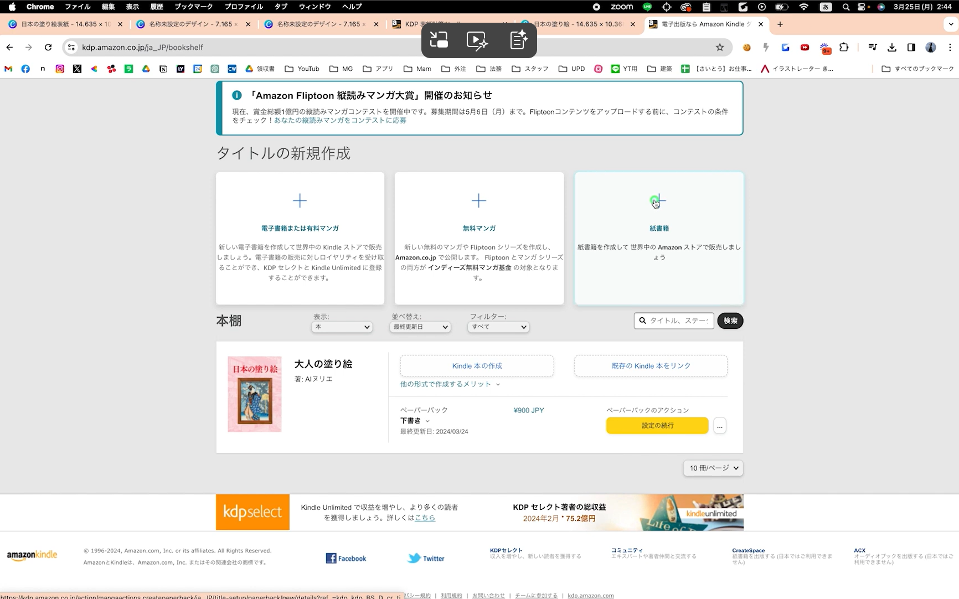
■■参考■■ |  | https://www.youtube.com/watch?v=D1RHcUNNB6c

■塗り絵の大きさ |  | 151×216px |  | 最低３０ページ必要 | 799円～1299円
 |  |  |  | ７０ページ以上 | 1500円前後
 |  |  |  | 3～5冊以上販売する

■構成例
 | １ページ目：タイトル
 | ２ページ目：説明・使い方
 | ３～２２ページ：塗り絵（２０枚）
 | ２３～２４ページ：おまけページ・作者紹介など
 | もちろん全部塗り絵にしてもOK

□クロスステッチ作成 |  |  | 【無料】写真やイラストからクロスステッチ図案に変換できるソフト | ふたり暮らし
 |  |  | https://hutarigurashi.com/zuan-henkan/

絵はChat GPTで作成すること

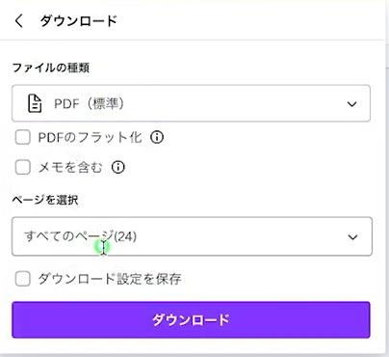
 |  |  |  | ※２４枚をZIPにする

■表紙をつくる

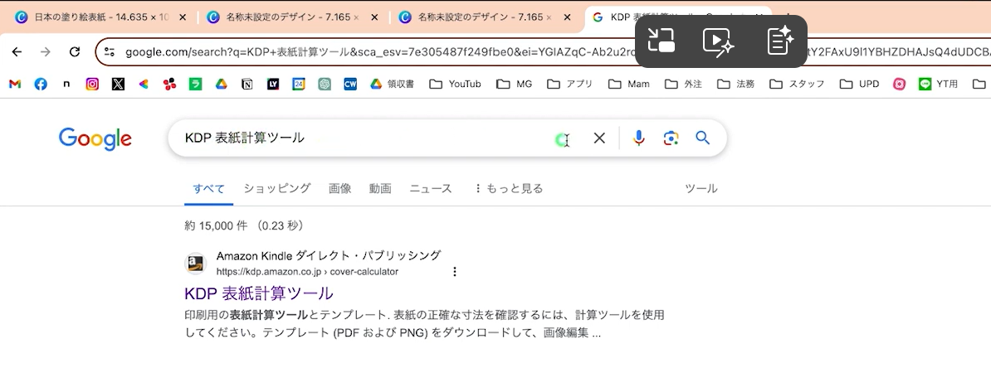

https://kdp.amazon.co.jp/cover-calculator
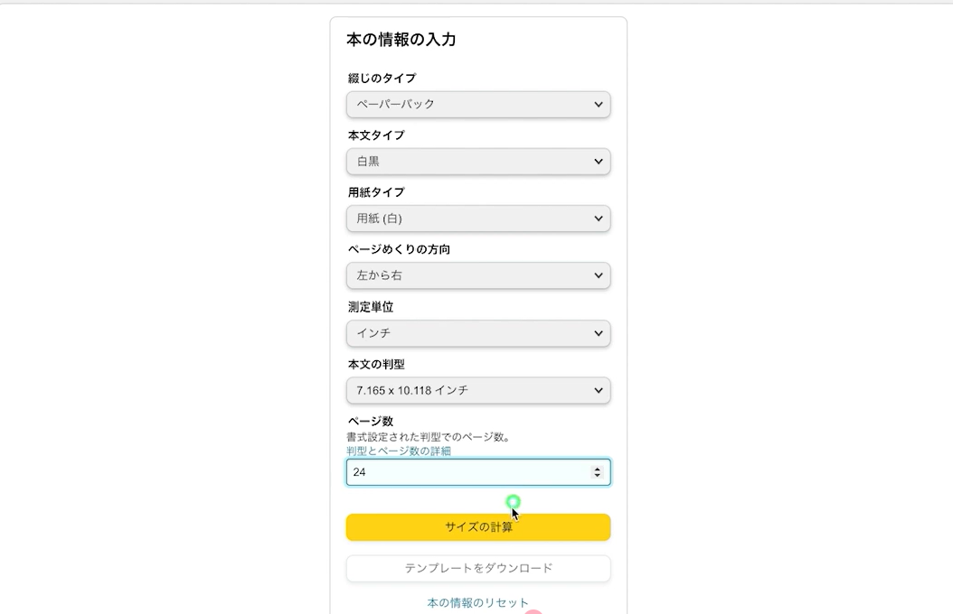

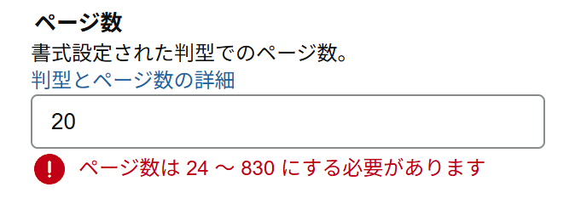

サイズの計算ボタンを押すと推奨サイズが表示される

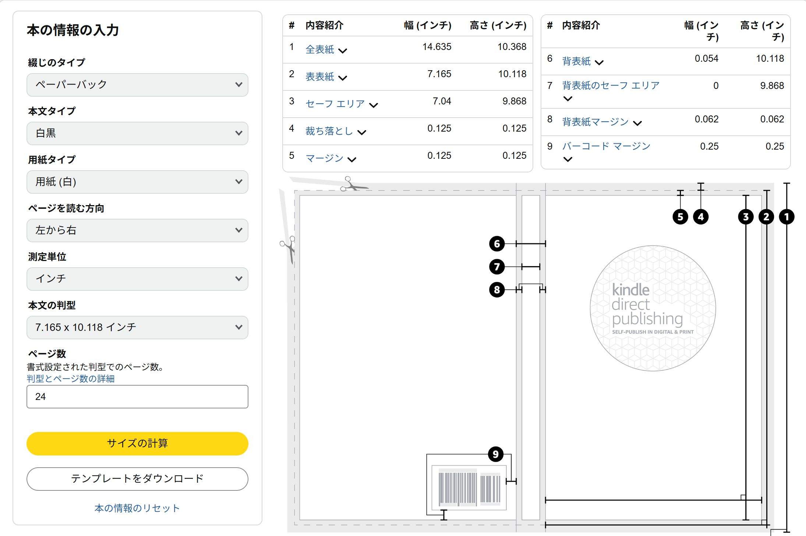

テンプレートをダウンロード ボタンをクリックする

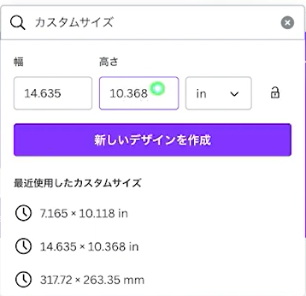

先ほどダウンロードしたテンプレートを貼り付ける

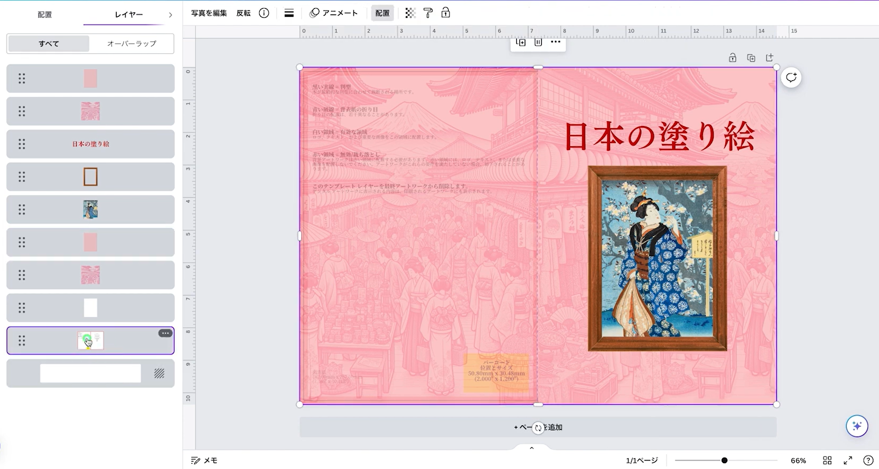

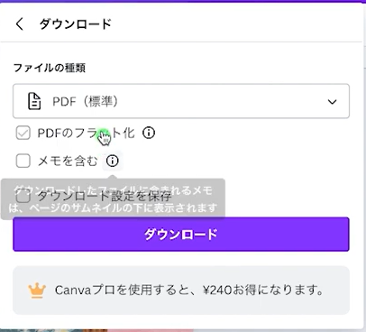

■amazon kdp

アマゾンアカウントでログインする

